상품제안서
우드락 6K 5단 수동 양우산 | 상품코드: F31290

 |  |  |  |  |  |  | 02-412-0044 | www.easy1.co.kr
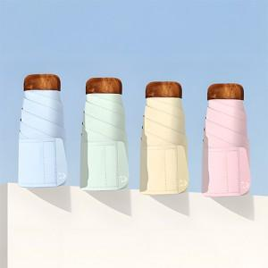

【상세/제작정보】 | <p>택배비 : 6,000원 / 32개입&nbsp;</p>

【인쇄/포장옵션】 | 실크, 원단인쇄 / 포장지포장

【공급단가】 | 수량 | 100~ | 300~ | 500~ | 1,000~ | 3,000~
*VAT별도 | 단가 | 8,880원 | 8,730원 | 8,510원 | 8,360원 | 8,140원

【상품 URL】 | http://www.easy1.co.kr/src/goods_detail.php?gdno=31290

